bacon発注書
 |  |  |  | ショップ名：
 |  |  |  | 住所：
 |  |  |  | 担当者：
 |  |  |  | TEL：
 |  |  | ※上代は税抜き表記です | EMAIL：
DECK |  |  | inch | 7 | 7.25 | 7.3 | 7.5 | 7.75 | 8 | 8.25 | 8.38 | 8.5 | 8.625【EGG】 | 8.75 | 9 | 10【SQUARE】
 |  |  | length | 28 | 28 | 28 | 28.25 | 29.75 | 31.5 | 31.5 | 31.5 | 31.5 | 31.5 | 31.5 | 31.5 | 31.5
 |  |  | Wheelbase | 12 | 12 | 12 | 12.25 | 12.5 | 13.75 | 13.75 | 13.75 | 13.75 | 13.75 | 13.75 | 13.75 | 13.75 | 合計
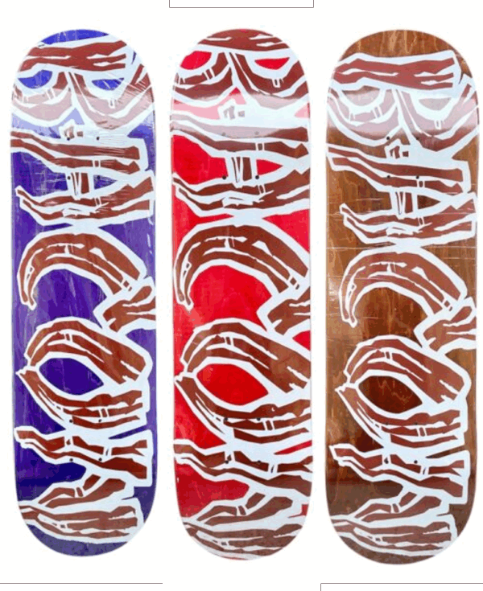 | OSBS25FA1D | BACON LOGO ￥9,900 ノーマルカナディアンメープル100% |  |  |  |  |  |  |  |  |  |  |  |  |  |  | 0
※ステインカラーはアソートになります。予めご了承ください
 |  | BACON LOGO ￥12,500 MADE in USAサウスセントラルプレス |  |  |  |  |  |  |  |  |  |  |  |  |  |  | 0
 | OSBS25FA2D | BACON×BROFANGST ￥13,000 MADE in USAサウスセントラルプレス |  |  |  |  |  |  |  |  |  |  |  |  |  |  | 0

 | OSBS25FA3D | BACON×BROFANGSTLOGO ￥13,000 MADE in USAサウスセントラルプレス |  |  |  |  |  |  |  |  |  |  |  |  |  |  | 0

APPAREL |  |  | size | 130 | 140 | 150 | M | L | XL | 合計
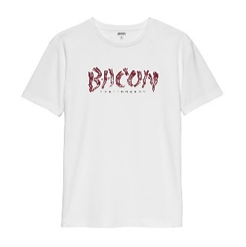 | OSBS25FA3D | 【KIDS】BACON LOGO TEE KIDS WHITE ￥3,900 |  |  |  |  |  |  |  | 0
 |  | BACON LOGO TEE WHITE ￥4,500 |  |  |  |  |  |  |  | 0
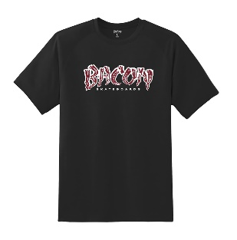 | OSBS25FA4D | 【KIDS】BACON LOGO TEE KIDS BLACK ￥3,900 |  |  |  |  |  |  |  | 0
 |  | BACON LOGO TEE BLACK ￥4,500 |  |  |  |  |  |  |  | 0
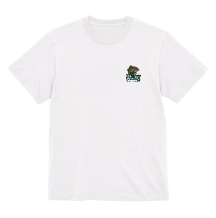 | OSBS25FA5D | BACON×BROFANGST LOGO TEE BLACK ￥5,500 |  |  |  |  |  |  |  | 0
 |  | BACON×BROFANGST LOGO TEE WHITE ￥5,500 |  |  |  |  |  |  |  | 0
 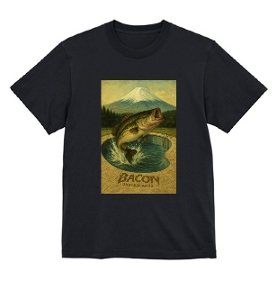 | OSBS25FA6D | BACON×BROFANGST TEE BLACK ￥5,500 |  |  |  |  |  |  |  | 0
 |  | BACON×BROFANGST TEE WHITE ￥5,500 |  |  |  |  |  |  |  | 0
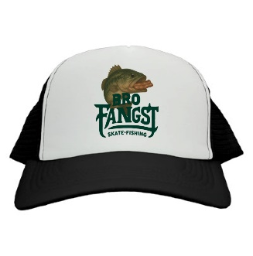 | OSBS25FA7D | BACON×BROFANGST CAP ￥5,000 |  |  |  |  |  |  |  | 0

カタログ1
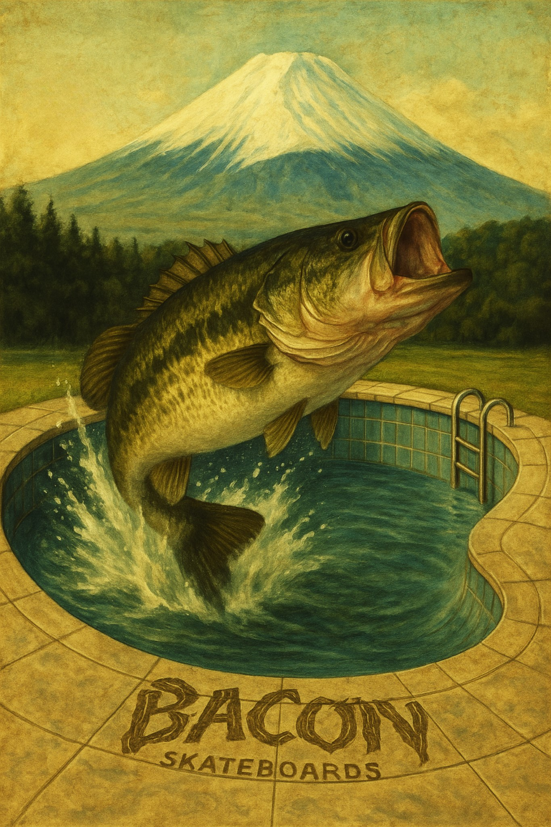

カタログ2
BACON LOGO DECK
ノーマルカナディアンメープル100%
¥9,900+tax
MADE in USAサウスセントラルプレス
¥12,500+tax
※ステインカラーはアソートになります。予めご了承ください

カタログ3
×

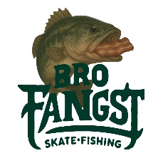

BACON×BROFANGST DECK
MADE in USAサウスセントラルプレス
¥13,000+tax

カタログ4
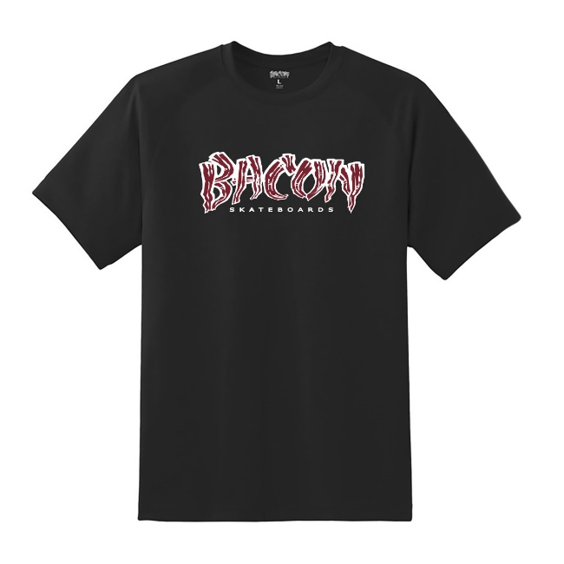
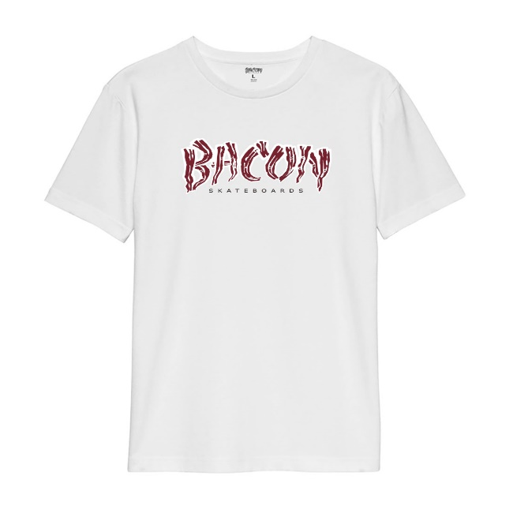

BACON LOGO TEE
【KIDS】BACON LOGO TEE KIDS BLACK
¥3,900+tax
【KIDS】BACON LOGO TEE KIDS WHITE
¥3,900+tax
SIZE:130～150
SIZE:130～150
BACON LOGO TEE BLACK
¥4,500+tax
BACON LOGO TEE WHITE
¥4,500+tax

SIZE:M,L,XL
SIZE:M,L,XL

カタログ5
×

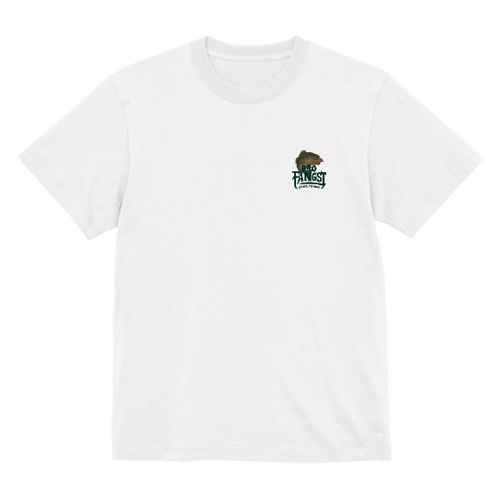
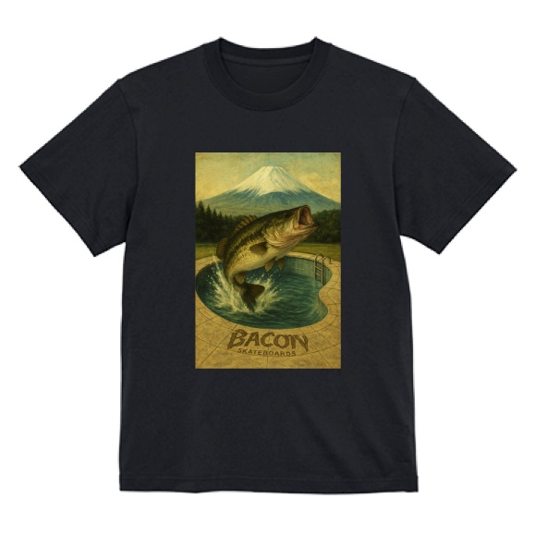

BACON×BROFANGST TEE

BACON×BROFANGST LOGO TEE
¥5,500+tax
BACON×BROFANGST TEE
¥5,500+tax
BLACK,WHITE
SIZE:M,L,XL
BLACK,WHITE
SIZE:M,L,XL

BACON×BROFANGST CAP
¥5,000+tax

